상품제안서
이지매트 | 상품코드: S43558

 |  |  |  |  |  |  | 02-713-8555 | www.synergygift.co.kr
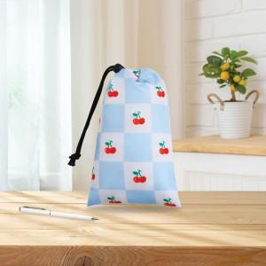

【상세/제작정보】

【인쇄/포장옵션】 | 풀칼라 / OPP(비닐)

【공급단가】 | 수량 | 50~ | 100~ | 500~ | 1,000~ | 3,000~
*VAT별도 | 1450*1450 | 5,120원 | 4,920원 | 4,680원 | 4,560원 | 4,480원
 | 1450*2000 | 6,400원 | 6,150원 | 5,850원 | 5,700원 | 5,600원

【상품 URL】 | https://www.synergygift.co.kr:443/src/goods_detail.php?gdno=43558

